手順書_はじめに
 |  |  |  | C1.0 |  |  |  |  |  |  |  | C2.0 | EOL
 | ヒートマップ 3.0.1 ＞ 手順書 ＞ はじめに

 |  | このワークブックは？

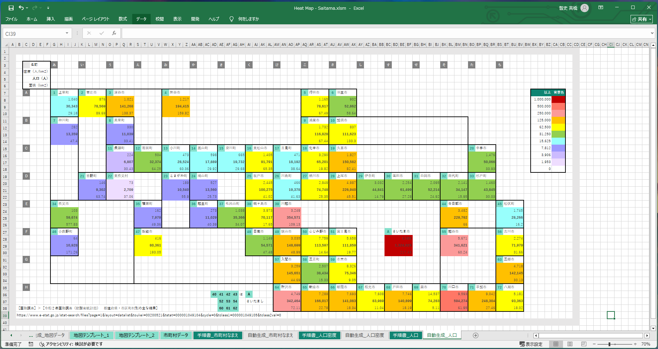

 |  |  | 👆 | いわゆるヒートマップですが、その地図の部分を編集できるようにしたツールです。
 |  |  |  | 強くデフォルメした地図を用意できることで、現場での暗記力、判断速度を補うことを狙うものです。

 |  | 手順１

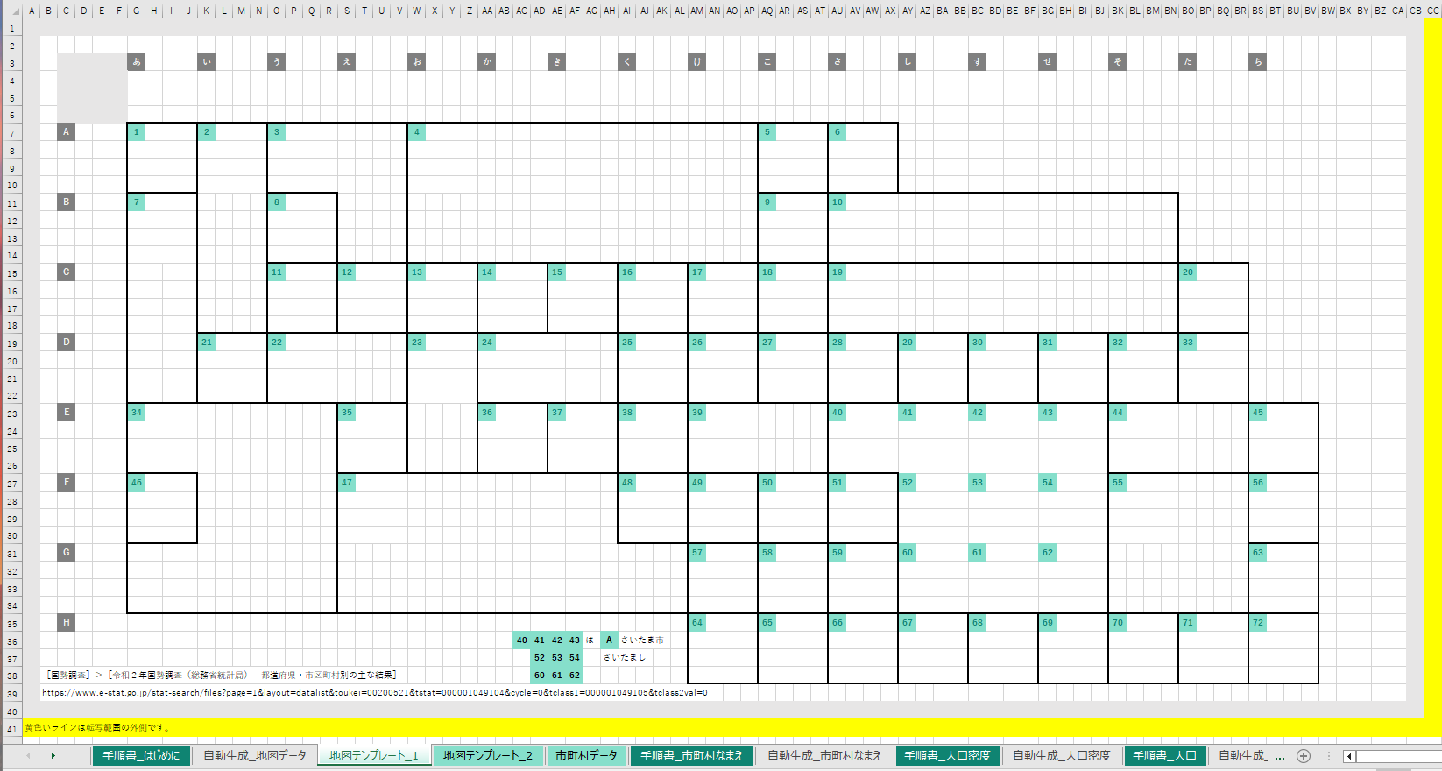

 |  |  |  |  | ［地図テンプレート_1］ |  |  |  |  | ワークシートを編集して地図をお絵描きしてください。

 |  |  |  |  | このとき、
 |  |  |  |  |  |  | 1
 |  |  |  |  | をコピー貼り付けして、非公式市区町村番号（InformalCityId）を任意に付けて置いていってください。背景色、文字色で認識します。

 |  |  | 内容は、既存のワークシートを参考にしてください。
 |  |  | ワークシートの _1 の部分を変えて最大１０シートまで対応することができます。

 |  | 手順２

 |  |  | 👇 | 作った |  | ［地図テンプレート_n］ |  |  |  |  | ワークシートのシート名を入力してください。
 |  |  |  | １０件まで対応します。
 |  |  |  | ワークシート名 |  |  |  |  |  |  |  | 範囲
R1.1.0 |  |  | 1 | 地図テンプレート_1 |  |  |  |  |  |  |  | A1:CB40
 |  |  |  | ワークシート名 |  |  |  |  |  |  |  | 範囲
R1.2.0 |  |  | 2 |  |  |  |  |  |  |  |  | A1:CD40
 |  |  |  | ワークシート名 |  |  |  |  |  |  |  | 範囲
R1.3.0 |  |  | 3
 |  |  |  | ワークシート名 |  |  |  |  |  |  |  | 範囲
R1.4.0 |  |  | 4
 |  |  |  | ワークシート名 |  |  |  |  |  |  |  | 範囲
R1.5.0 |  |  | 5
 |  |  |  | ワークシート名 |  |  |  |  |  |  |  | 範囲
R1.6.0 |  |  | 6
 |  |  |  | ワークシート名 |  |  |  |  |  |  |  | 範囲
R1.7.0 |  |  | 7
 |  |  |  | ワークシート名 |  |  |  |  |  |  |  | 範囲
R1.8.0 |  |  | 8
 |  |  |  | ワークシート名 |  |  |  |  |  |  |  | 範囲
R1.9.0 |  |  | 9
 |  |  |  | ワークシート名 |  |  |  |  |  |  |  | 範囲
R1.10.0 |  |  | 10

 |  | 手順２

 |  |  | 👇 | 以下のボタンを押してください。

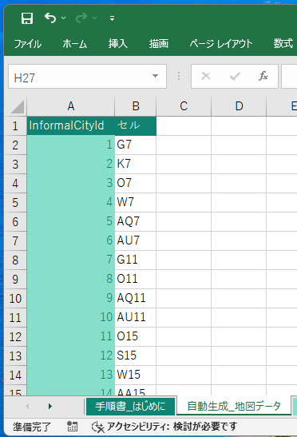

 |  |  |  |  | ［自動生成_地図データ］ |  |  |  |  | ワークシートが自動生成されます。これは後でヒートマップを自動生成するときに使われます。

 |  | 手順３

 |  |  |  |  | ［市町村データ］ |  |  | ワークシートを頑張って入力してください。コピー貼り付けと手調整の能力が試されます。

 |  |  | 既存のワークシートを参考にしてください。

 |  |  | TIPS |  | この表は［なまえ］列で昇順ソートすると、［InformalCityId］を逆引きするのに便利です。

 |  | 手順４

 |  |  | 引き続き、
 |  |  |  | ■ | ［手順書_市町村なまえ］ |  |  |  |  | ワークシート
 |  |  |  | ■ | ［手順書_人口密度］ |  |  |  | ワークシート
 |  |  |  | ■ | ［手順書_人口］ |  |  | ワークシート
 |  |  | を読んでください。

 | 以上
EOF

市町村データ
InformalCityId | 都道府県・市区町村名 | 名前 | なまえ | 都道府県・市区町村名（英語） | 人口（人） | 男（人） | 女（人） | 2015年（平成27年）の人口（組替）（人） | 5年間の人口増減数（人） | 5年間の人口増減率（％） | 面積（km2） | 人口密度（人/km2） | 平均年齢（歳） | 年齢中位数（歳） | 15歳未満（人） | 15～64歳（人） | 65歳以上（人） | 15歳未満（％） | 15～64歳（％） | 65歳以上（％） | 15歳未満（人） | 15～64歳（人） | 65歳以上（人） | 15歳未満（％） | 15～64歳（％） | 65歳以上（％） | 15歳未満（人） | 15～64歳（人） | 65歳以上（人） | 15歳未満（％） | 15～64歳（％） | 65歳以上（％） | 人口性比 | 日本人（人） | 外国人（人） | 総世帯（世帯） | 一般世帯（世帯） | 施設等の世帯（世帯） | 2015年（平成27年）の世帯数（組替）（世帯） | 一般世帯（世帯） | うち核家族世帯（世帯） | 夫婦のみの世帯（世帯） | 夫婦と子供から成る世帯（世帯） | 男親と子供から成る世帯（世帯） | 女親と子供から成る世帯（世帯） | うち単独世帯（世帯） | うち65歳以上の単独世帯（世帯） | （再掲）夫65歳以上，妻60歳以上の夫婦のみの世帯（世帯） | （再掲）3世代世帯（世帯）
1 | 01000_北海道 | 北海道 | ほっかいどう | Hokkaido | 5,224,614 | 2,465,088 | 2,759,526 | 5,381,733 | -157,119 | -2.9 | 83,424.44 | 66.6 | 49.8 | 51.3 | 556,526 | 2,988,800 | 1,679,288 | 10.7 | 57.2 | 32.1 | 284,897 | 1,477,750 | 702,441 | 11.6 | 59.9 | 28.5 | 271,629 | 1,511,050 | 976,847 | 9.8 | 54.8 | 35.4 | 89.3 | 5,188,441 | 36,173 | 2,476,846 | 2,469,063 | 7,783 | 2,444,810 | 2,469,063 | 1,324,406 | 584,819 | 511,571 | 29,921 | 198,095 | 999,825 | 361,735 | 345,741 | 59,601
2 | 02000_青森県 | 青森 | あおもり | Aomori-ken | 1,237,984 | 583,402 | 654,582 | 1,308,265 | -70,281 | -5.4 | 9,645.64 | 128.3 | 50.8 | 53.4 | 130,259 | 689,910 | 417,815 | 10.5 | 55.7 | 33.7 | 66,483 | 345,000 | 171,919 | 11.4 | 59.1 | 29.5 | 63,776 | 344,910 | 245,896 | 9.7 | 52.7 | 37.6 | 89.1 | 1,232,227 | 5,757 | 511,526 | 509,649 | 1,877 | 510,945 | 509,649 | 268,760 | 100,962 | 109,399 | 7,734 | 50,665 | 168,917 | 71,752 | 60,995 | 42,895
［国勢調査］＞［令和２年国勢調査（総務省統計局） 都道府県・市区町村別の主な結果］
https://www.e-stat.go.jp/stat-search/files?page=1&layout=datalist&toukei=00200521&tstat=000001049104&cycle=0&tclass1=000001049105&tclass2val=0
※ヘッダーは［国勢調査］から貼り付けた後、利用する列は、［元の名前］を欄外に残しつつ、
［分かりやすく短い名前］で１行になるよう手調整してください。
3 | 03000_岩手県 | 岩手 | いわて | Iwate-ken | 1,210,534 | 582,952 | 627,582 | 1,279,594 | -69,060 | -5.4 | 15,275.01 | 79.2 | 50.6 | 52.9 | 132,735 | 670,784 | 407,015 | 11.0 | 55.4 | 33.6 | 67,919 | 342,813 | 172,220 | 11.7 | 58.8 | 29.5 | 64,816 | 327,971 | 234,795 | 10.3 | 52.3 | 37.4 | 92.9 | 1,203,203 | 7,331 | 492,436 | 490,828 | 1,608 | 493,049 | 490,828 | 252,005 | 94,910 | 105,474 | 7,549 | 44,072 | 163,290 | 62,424 | 57,656 | 46,934
5 | 04000_宮城県 | 宮城 | みやぎ | Miyagi-ken | 2,301,996 | 1,122,598 | 1,179,398 | 2,333,899 | -31,903 | -1.4 | 7,282.29 | 316.1 | 47.4 | 48.1 | 268,931 | 1,385,425 | 647,640 | 11.7 | 60.2 | 28.1 | 137,916 | 701,792 | 282,890 | 12.3 | 62.5 | 25.2 | 131,015 | 683,633 | 364,750 | 11.1 | 58.0 | 30.9 | 95.2 | 2,280,203 | 21,793 | 982,523 | 980,549 | 1,974 | 944,720 | 980,549 | 507,063 | 181,038 | 234,787 | 13,068 | 78,170 | 362,255 | 97,239 | 102,638 | 67,505
4 | 05000_秋田県 | 秋田 | あきた | Akita-ken | 959,502 | 452,439 | 507,063 | 1,023,119 | -63,617 | -6.2 | 11,637.52 | 82.4 | 52.9 | 56.4 | 92,855 | 506,960 | 359,687 | 9.7 | 52.8 | 37.5 | 47,526 | 255,856 | 149,057 | 10.5 | 56.6 | 32.9 | 45,329 | 251,104 | 210,630 | 8.9 | 49.5 | 41.5 | 89.2 | 955,659 | 3,843 | 385,187 | 383,531 | 1,656 | 388,560 | 383,531 | 203,177 | 81,772 | 81,097 | 5,755 | 34,553 | 117,169 | 55,437 | 52,719 | 39,453
7 | 06000_山形県 | 山形 | やまがた | Yamagata-ken | 1,068,027 | 516,438 | 551,589 | 1,123,891 | -55,864 | -5.0 | 9,323.15 | 114.6 | 50.5 | 52.8 | 120,271 | 586,578 | 361,178 | 11.3 | 54.9 | 33.8 | 61,700 | 298,506 | 156,232 | 11.9 | 57.8 | 30.3 | 58,571 | 288,072 | 204,946 | 10.6 | 52.2 | 37.2 | 93.6 | 1,060,586 | 7,441 | 398,015 | 396,792 | 1,223 | 393,396 | 396,792 | 202,342 | 75,330 | 89,321 | 5,814 | 31,877 | 112,791 | 43,451 | 47,618 | 55,238
8 | 07000_福島県 | 福島 | ふくしま | Fukushima-ken | 1,833,152 | 903,864 | 929,288 | 1,914,039 | -80,887 | -4.2 | 13,784.14 | 133.0 | 49.5 | 51.5 | 206,993 | 1,045,887 | 580,272 | 11.3 | 57.1 | 31.7 | 105,826 | 543,951 | 254,087 | 11.7 | 60.2 | 28.1 | 101,167 | 501,936 | 326,185 | 10.9 | 54.0 | 35.1 | 97.3 | 1,819,085 | 14,067 | 742,911 | 740,089 | 2,822 | 737,598 | 740,089 | 384,082 | 142,632 | 168,068 | 11,393 | 61,989 | 245,335 | 87,168 | 86,303 | 69,042
6 | 08000_茨城県 | 茨城 | いばらぎ | Ibaraki-ken | 2,867,009 | 1,430,976 | 1,436,033 | 2,916,976 | -49,967 | -1.7 | 6,097.39 | 470.2 | 48.2 | 49.3 | 334,614 | 1,681,662 | 850,733 | 11.7 | 58.7 | 29.7 | 171,619 | 875,622 | 383,735 | 12.0 | 61.2 | 26.8 | 162,995 | 806,040 | 466,998 | 11.4 | 56.1 | 32.5 | 99.6 | 2,801,640 | 65,369 | 1,184,133 | 1,181,598 | 2,535 | 1,124,349 | 1,181,598 | 664,239 | 245,778 | 308,921 | 18,395 | 91,145 | 385,760 | 125,596 | 149,952 | 80,078
9 | 09000_栃木県 | 栃木 | とちぎ | Tochigi-ken | 1,933,146 | 964,930 | 968,216 | 1,974,255 | -41,109 | -2.1 | 6,408.09 | 301.7 | 48.0 | 49.0 | 228,224 | 1,142,706 | 562,216 | 11.8 | 59.1 | 29.1 | 117,603 | 595,117 | 252,210 | 12.2 | 61.7 | 26.1 | 110,621 | 547,589 | 310,006 | 11.4 | 56.6 | 32.0 | 99.7 | 1,891,396 | 41,750 | 796,923 | 795,449 | 1,474 | 763,097 | 795,449 | 439,807 | 158,484 | 207,956 | 12,370 | 60,997 | 261,757 | 85,355 | 92,717 | 56,778
12 | 10000_群馬県 | 群馬 | ぐんま | Gumma-ken | 1,939,110 | 959,411 | 979,699 | 1,973,115 | -34,005 | -1.7 | 6,362.28 | 304.8 | 48.4 | 49.6 | 226,573 | 1,127,799 | 584,738 | 11.7 | 58.2 | 30.2 | 116,058 | 583,309 | 260,044 | 12.1 | 60.8 | 27.1 | 110,515 | 544,490 | 324,694 | 11.3 | 55.6 | 33.1 | 97.9 | 1,879,820 | 59,290 | 805,252 | 803,215 | 2,037 | 773,952 | 803,215 | 462,667 | 168,709 | 219,169 | 12,408 | 62,381 | 260,100 | 93,993 | 103,437 | 43,722
13 | 11000_埼玉県 | 埼玉 | さいたま | Saitama-ken | 7,344,765 | 3,652,169 | 3,692,596 | 7,266,534 | 78,231 | 1.1 | 3,797.75 | 1,934.0 | 46.8 | 47.7 | 872,859 | 4,488,130 | 1,983,776 | 11.9 | 61.1 | 27.0 | 446,651 | 2,310,824 | 894,694 | 12.2 | 63.3 | 24.5 | 426,208 | 2,177,306 | 1,089,082 | 11.5 | 59.0 | 29.5 | 98.9 | 7,159,087 | 185,678 | 3,162,743 | 3,157,627 | 5,116 | 2,971,659 | 3,157,627 | 1,849,525 | 650,271 | 911,592 | 47,929 | 239,733 | 1,072,139 | 332,963 | 376,464 | 105,717
10 | 12000_千葉県 | 千葉 | ちば | Chiba-ken | 6,284,480 | 3,117,987 | 3,166,493 | 6,222,666 | 61,814 | 1.0 | 5,157.57 | 1,218.5 | 47.1 | 48.0 | 736,623 | 3,813,987 | 1,733,870 | 11.7 | 60.7 | 27.6 | 377,749 | 1,962,763 | 777,475 | 12.1 | 62.9 | 24.9 | 358,874 | 1,851,224 | 956,395 | 11.3 | 58.5 | 30.2 | 98.5 | 6,122,205 | 162,275 | 2,773,840 | 2,767,661 | 6,179 | 2,609,132 | 2,767,661 | 1,572,544 | 572,435 | 755,321 | 39,564 | 205,224 | 1,003,440 | 299,889 | 335,025 | 95,699
14 | 13000_東京都 | 東京 | とうきょう | Tokyo-to | 14,047,594 | 6,898,388 | 7,149,206 | 13,515,272 | 532,322 | 3.9 | 2,194.03 | 6,402.6 | 45.3 | 45.1 | 1,568,415 | 9,284,428 | 3,194,751 | 11.2 | 66.1 | 22.7 | 802,651 | 4,714,667 | 1,381,070 | 11.6 | 68.3 | 20.0 | 765,764 | 4,569,761 | 1,813,681 | 10.7 | 63.9 | 25.4 | 96.5 | 13,484,028 | 563,566 | 7,227,180 | 7,216,650 | 10,530 | 6,701,123 | 7,216,650 | 3,299,649 | 1,185,040 | 1,588,460 | 76,177 | 449,972 | 3,625,810 | 811,408 | 564,594 | 97,110
16 | 14000_神奈川県 | 神奈川 | かながわ | Kanagawa-ken | 9,237,337 | 4,588,268 | 4,649,069 | 9,126,213 | 111,124 | 1.2 | 2,416.11 | 3,823.2 | 46.5 | 47.3 | 1,086,468 | 5,790,049 | 2,360,820 | 11.8 | 62.7 | 25.6 | 556,916 | 2,985,490 | 1,045,862 | 12.1 | 65.1 | 22.8 | 529,552 | 2,804,559 | 1,314,958 | 11.4 | 60.3 | 28.3 | 98.7 | 9,006,608 | 230,729 | 4,223,706 | 4,210,122 | 13,584 | 3,979,277 | 4,210,122 | 2,350,377 | 843,850 | 1,154,510 | 54,961 | 297,056 | 1,650,991 | 459,724 | 460,516 | 93,407
11 | 15000_新潟県 | 新潟 | にいがた | Niigata-ken | 2,201,272 | 1,068,670 | 1,132,602 | 2,304,264 | -102,992 | -4.5 | 12,583.96 | 174.9 | 49.9 | 51.6 | 247,924 | 1,232,070 | 721,278 | 11.3 | 56.0 | 32.8 | 127,131 | 629,444 | 312,095 | 11.9 | 58.9 | 29.2 | 120,793 | 602,626 | 409,183 | 10.7 | 53.2 | 36.1 | 94.4 | 2,185,171 | 16,101 | 864,750 | 862,796 | 1,954 | 848,150 | 862,796 | 459,787 | 169,203 | 207,861 | 12,778 | 69,945 | 266,182 | 98,746 | 105,469 | 90,547
19 | 16000_富山県 | 富山 | とやま | Toyama-ken | 1,034,814 | 502,637 | 532,177 | 1,066,328 | -31,514 | -3.0 | 4,247.58 | 243.6 | 49.7 | 50.9 | 116,346 | 581,617 | 336,851 | 11.2 | 56.2 | 32.6 | 59,917 | 299,133 | 143,587 | 11.9 | 59.5 | 28.6 | 56,429 | 282,484 | 193,264 | 10.6 | 53.1 | 36.3 | 94.4 | 1,017,321 | 17,493 | 403,989 | 403,007 | 982 | 391,171 | 403,007 | 220,136 | 79,713 | 103,168 | 5,676 | 31,579 | 119,523 | 46,175 | 50,694 | 40,632
22 | 17000_石川県 | 石川 | いしかわ | Ishikawa-ken | 1,132,526 | 549,771 | 582,755 | 1,154,008 | -21,482 | -1.9 | 4,186.21 | 270.5 | 47.9 | 48.9 | 137,365 | 657,990 | 337,171 | 12.1 | 58.1 | 29.8 | 70,265 | 334,930 | 144,576 | 12.8 | 60.9 | 26.3 | 67,100 | 323,060 | 192,595 | 11.5 | 55.4 | 33.0 | 94.3 | 1,117,364 | 15,162 | 469,910 | 468,835 | 1,075 | 453,368 | 468,835 | 255,131 | 94,895 | 119,723 | 5,890 | 34,623 | 162,531 | 52,169 | 59,024 | 31,185
25 | 18000_福井県 | 福井 | ふくい | Fukui-ken | 766,863 | 373,973 | 392,890 | 786,740 | -19,877 | -2.5 | 4,190.52 | 183.0 | 48.5 | 49.8 | 95,809 | 436,121 | 234,933 | 12.5 | 56.9 | 30.6 | 49,261 | 222,953 | 101,759 | 13.2 | 59.6 | 27.2 | 46,548 | 213,168 | 133,174 | 11.8 | 54.3 | 33.9 | 95.2 | 752,018 | 14,845 | 291,662 | 290,692 | 970 | 279,687 | 290,692 | 155,501 | 56,546 | 72,909 | 4,015 | 22,031 | 86,282 | 31,367 | 35,264 | 33,388
15 | 19000_山梨県 | 山梨 | やまなし | Yamanashi-ken | 809,974 | 397,309 | 412,665 | 834,930 | -24,956 | -3.0 | 4,465.27 | 181.4 | 49.0 | 50.8 | 92,723 | 467,443 | 249,808 | 11.4 | 57.7 | 30.8 | 47,326 | 239,956 | 110,027 | 11.9 | 60.4 | 27.7 | 45,397 | 227,487 | 139,781 | 11.0 | 55.1 | 33.9 | 96.3 | 794,358 | 15,616 | 338,853 | 338,057 | 796 | 330,976 | 338,057 | 191,669 | 73,487 | 86,374 | 4,904 | 26,904 | 110,192 | 42,105 | 45,196 | 20,205
17 | 20000_長野県 | 長野 | ながの | Nagano-ken | 2,048,011 | 1,000,389 | 1,047,622 | 2,098,804 | -50,793 | -2.4 | 13,561.56 | 151.0 | 49.4 | 50.9 | 245,285 | 1,148,164 | 654,562 | 12.0 | 56.1 | 32.0 | 125,595 | 586,672 | 288,122 | 12.6 | 58.6 | 28.8 | 119,690 | 561,492 | 366,440 | 11.4 | 53.6 | 35.0 | 95.5 | 2,013,539 | 34,472 | 832,097 | 829,979 | 2,118 | 807,108 | 829,979 | 465,774 | 182,389 | 208,863 | 11,764 | 62,758 | 257,508 | 96,359 | 112,936 | 63,295
20 | 21000_岐阜県 | 岐阜 | ぎふ | Gifu-ken | 1,978,742 | 960,436 | 1,018,306 | 2,031,903 | -53,161 | -2.6 | 10,621.29 | 186.3 | 48.4 | 49.7 | 242,504 | 1,133,872 | 602,366 | 12.3 | 57.3 | 30.4 | 124,238 | 571,611 | 264,587 | 12.9 | 59.5 | 27.5 | 118,266 | 562,261 | 337,779 | 11.6 | 55.2 | 33.2 | 94.3 | 1,924,681 | 54,061 | 780,730 | 779,029 | 1,701 | 753,212 | 779,029 | 446,358 | 165,701 | 211,754 | 10,754 | 58,149 | 228,715 | 85,160 | 107,033 | 64,159
18 | 22000_静岡県 | 静岡 | しずおか | Shizuoka-ken | 3,633,202 | 1,791,118 | 1,842,084 | 3,700,305 | -67,103 | -1.8 | 7,777.35 | 467.2 | 48.4 | 49.7 | 439,490 | 2,100,962 | 1,092,750 | 12.1 | 57.8 | 30.1 | 225,391 | 1,082,681 | 483,046 | 12.6 | 60.4 | 27.0 | 214,099 | 1,018,281 | 609,704 | 11.6 | 55.3 | 33.1 | 97.2 | 3,540,934 | 92,268 | 1,483,472 | 1,480,969 | 2,503 | 1,429,600 | 1,480,969 | 829,251 | 305,165 | 385,860 | 21,488 | 116,738 | 472,201 | 166,069 | 182,564 | 109,658
21 | 23000_愛知県 | 愛知 | あいち | Aichi-ken | 7,542,415 | 3,761,502 | 3,780,913 | 7,483,128 | 59,287 | 0.8 | 5,173.07 | 1,458.0 | 45.6 | 46.3 | 980,388 | 4,654,635 | 1,907,392 | 13.0 | 61.7 | 25.3 | 502,734 | 2,410,818 | 847,950 | 13.4 | 64.1 | 22.5 | 477,654 | 2,243,817 | 1,059,442 | 12.6 | 59.3 | 28.0 | 99.5 | 7,283,260 | 259,155 | 3,238,301 | 3,233,126 | 5,175 | 3,063,833 | 3,233,126 | 1,794,260 | 623,565 | 900,894 | 41,751 | 228,050 | 1,175,221 | 323,796 | 352,211 | 146,189
24 | 24000_三重県 | 三重 | みえ | Mie-ken | 1,770,254 | 864,475 | 905,779 | 1,815,865 | -45,611 | -2.5 | 5,774.49 | 306.6 | 48.3 | 49.5 | 213,373 | 1,027,332 | 529,549 | 12.1 | 58.0 | 29.9 | 109,236 | 523,670 | 231,569 | 12.6 | 60.6 | 26.8 | 104,137 | 503,662 | 297,980 | 11.5 | 55.6 | 32.9 | 95.4 | 1,718,708 | 51,546 | 742,598 | 741,183 | 1,415 | 720,292 | 741,183 | 423,745 | 164,116 | 196,585 | 9,852 | 53,192 | 244,698 | 88,354 | 102,675 | 40,236
23 | 25000_滋賀県 | 滋賀 | しが | Shiga-ken | 1,413,610 | 697,429 | 716,181 | 1,412,916 | 694 | 0.0 | 4,017.38 | 351.9 | 45.9 | 46.7 | 192,256 | 849,686 | 371,668 | 13.6 | 60.1 | 26.3 | 98,854 | 432,974 | 165,601 | 14.2 | 62.1 | 23.7 | 93,402 | 416,712 | 206,067 | 13.0 | 58.2 | 28.8 | 97.4 | 1,380,486 | 33,124 | 571,374 | 570,529 | 845 | 537,550 | 570,529 | 330,640 | 115,817 | 167,640 | 7,179 | 40,004 | 182,011 | 53,625 | 70,197 | 35,996
27 | 26000_京都府 | 京都 | きょうと | Kyoto-fu | 2,578,087 | 1,231,468 | 1,346,619 | 2,610,353 | -32,266 | -1.2 | 4,612.20 | 559.0 | 47.7 | 48.5 | 294,399 | 1,527,284 | 756,404 | 11.4 | 59.2 | 29.3 | 151,054 | 757,261 | 323,153 | 12.3 | 61.5 | 26.2 | 143,345 | 770,023 | 433,251 | 10.6 | 57.2 | 32.2 | 91.4 | 2,520,012 | 58,075 | 1,190,527 | 1,188,903 | 1,624 | 1,152,902 | 1,188,903 | 622,055 | 229,823 | 286,412 | 14,889 | 90,931 | 489,815 | 153,688 | 143,699 | 36,133
28 | 27000_大阪府 | 大阪 | おおさか | Osaka-fu | 8,837,685 | 4,235,956 | 4,601,729 | 8,839,469 | -1,784 | 0.0 | 1,905.32 | 4,638.4 | 47.1 | 47.9 | 1,032,375 | 5,363,326 | 2,441,984 | 11.7 | 60.7 | 27.6 | 527,944 | 2,658,750 | 1,049,262 | 12.5 | 62.8 | 24.8 | 504,431 | 2,704,576 | 1,392,722 | 11.0 | 58.8 | 30.3 | 92.1 | 8,595,483 | 242,202 | 4,135,879 | 4,126,995 | 8,884 | 3,923,887 | 4,126,995 | 2,192,989 | 774,121 | 1,020,391 | 53,727 | 344,750 | 1,727,107 | 567,399 | 452,935 | 86,646
30 | 28000_兵庫県 | 兵庫 | ひょうご | Hyogo-ken | 5,465,002 | 2,599,756 | 2,865,246 | 5,534,800 | -69,798 | -1.3 | 8,401.02 | 650.5 | 48.0 | 49.2 | 666,511 | 3,197,092 | 1,601,399 | 12.2 | 58.5 | 29.3 | 341,518 | 1,570,055 | 688,183 | 13.1 | 60.4 | 26.5 | 324,993 | 1,627,037 | 913,216 | 11.3 | 56.8 | 31.9 | 90.7 | 5,356,648 | 108,354 | 2,402,484 | 2,399,358 | 3,126 | 2,315,200 | 2,399,358 | 1,371,842 | 510,055 | 639,014 | 30,998 | 191,775 | 862,511 | 313,735 | 310,554 | 78,607
26 | 29000_奈良県 | 奈良 | なら | Nara-ken | 1,324,473 | 623,926 | 700,547 | 1,364,316 | -39,843 | -2.9 | 3,690.94 | 358.8 | 49.0 | 50.7 | 154,836 | 749,514 | 420,123 | 11.7 | 56.6 | 31.7 | 78,996 | 362,335 | 182,595 | 12.7 | 58.1 | 29.3 | 75,840 | 387,179 | 237,528 | 10.8 | 55.3 | 33.9 | 89.1 | 1,311,730 | 12,743 | 544,981 | 543,908 | 1,073 | 530,221 | 543,908 | 340,422 | 129,786 | 156,466 | 7,602 | 46,568 | 159,204 | 70,741 | 86,726 | 25,015
29 | 30000_和歌山県 | 和歌山 | わかやま | Wakayama-ken | 922,584 | 435,051 | 487,533 | 963,579 | -40,995 | -4.3 | 4,724.65 | 195.3 | 50.2 | 52.3 | 105,598 | 509,212 | 307,774 | 11.4 | 55.2 | 33.4 | 54,010 | 250,980 | 130,061 | 12.4 | 57.7 | 29.9 | 51,588 | 258,232 | 177,713 | 10.6 | 53.0 | 36.5 | 89.2 | 916,179 | 6,405 | 394,483 | 393,489 | 994 | 392,332 | 393,489 | 233,292 | 92,680 | 100,052 | 5,699 | 34,861 | 127,908 | 64,404 | 59,239 | 17,459
31 | 31000_鳥取県 | 鳥取 | とっとり | Tottori-ken | 553,407 | 264,432 | 288,975 | 573,441 | -20,034 | -3.5 | 3,507.14 | 157.8 | 49.2 | 50.8 | 68,542 | 306,288 | 178,577 | 12.4 | 55.3 | 32.3 | 35,182 | 153,956 | 75,294 | 13.3 | 58.2 | 28.5 | 33,360 | 152,332 | 103,283 | 11.5 | 52.7 | 35.7 | 91.5 | 548,766 | 4,641 | 219,742 | 219,069 | 673 | 216,894 | 219,069 | 115,881 | 41,682 | 51,398 | 3,250 | 19,551 | 70,641 | 27,170 | 26,164 | 20,626
35 | 32000_島根県 | 島根 | しまね | Shimane-ken | 671,126 | 324,291 | 346,835 | 694,352 | -23,226 | -3.3 | 6,707.89 | 100.1 | 50.1 | 52.0 | 81,837 | 359,735 | 229,554 | 12.2 | 53.6 | 34.2 | 42,114 | 184,329 | 97,848 | 13.0 | 56.8 | 30.2 | 39,723 | 175,406 | 131,706 | 11.5 | 50.6 | 38.0 | 93.5 | 662,115 | 9,011 | 269,892 | 268,462 | 1,430 | 265,008 | 268,462 | 140,016 | 56,567 | 58,863 | 3,528 | 21,058 | 89,036 | 35,331 | 36,340 | 24,575
32 | 33000_岡山県 | 岡山 | おかやま | Okayama-ken | 1,888,432 | 908,045 | 980,387 | 1,921,525 | -33,093 | -1.7 | 7,114.33 | 265.4 | 48.0 | 48.8 | 233,416 | 1,082,126 | 572,890 | 12.4 | 57.3 | 30.3 | 120,038 | 541,499 | 246,508 | 13.2 | 59.6 | 27.1 | 113,378 | 540,627 | 326,382 | 11.6 | 55.1 | 33.3 | 92.6 | 1,859,012 | 29,420 | 801,409 | 799,611 | 1,798 | 772,977 | 799,611 | 435,515 | 162,552 | 202,327 | 10,376 | 60,260 | 284,926 | 94,208 | 103,306 | 41,981
36 | 34000_広島県 | 広島 | ひろしま | Hiroshima-ken | 2,799,702 | 1,357,156 | 1,442,546 | 2,843,990 | -44,288 | -1.6 | 8,479.65 | 330.2 | 47.7 | 48.5 | 353,792 | 1,622,812 | 823,098 | 12.6 | 58.0 | 29.4 | 181,003 | 821,120 | 355,033 | 13.3 | 60.5 | 26.2 | 172,789 | 801,692 | 468,065 | 12.0 | 55.6 | 32.4 | 94.1 | 2,746,811 | 52,891 | 1,243,527 | 1,241,204 | 2,323 | 1,211,425 | 1,241,204 | 695,820 | 272,306 | 314,235 | 15,298 | 93,981 | 462,961 | 157,316 | 166,047 | 41,462
39 | 35000_山口県 | 山口 | やまぐち | Yamaguchi-ken | 1,342,059 | 636,736 | 705,323 | 1,404,729 | -62,670 | -4.5 | 6,112.54 | 219.6 | 50.4 | 52.3 | 153,838 | 723,588 | 464,633 | 11.5 | 53.9 | 34.6 | 78,833 | 362,964 | 194,939 | 12.4 | 57.0 | 30.6 | 75,005 | 360,624 | 269,694 | 10.6 | 51.1 | 38.2 | 90.3 | 1,326,043 | 16,016 | 598,824 | 597,309 | 1,515 | 598,834 | 597,309 | 336,505 | 143,402 | 137,230 | 7,711 | 48,162 | 218,208 | 94,207 | 92,911 | 20,793
34 | 36000_徳島県 | 徳島 | とくしま | Tokushima-ken | 719,559 | 343,265 | 376,294 | 755,733 | -36,174 | -4.8 | 4,146.75 | 173.5 | 50.5 | 52.7 | 78,361 | 395,215 | 245,983 | 10.9 | 54.9 | 34.2 | 40,262 | 197,131 | 105,872 | 11.7 | 57.4 | 30.8 | 38,099 | 198,084 | 140,111 | 10.1 | 52.6 | 37.2 | 91.2 | 713,716 | 5,843 | 308,210 | 307,358 | 852 | 305,754 | 307,358 | 165,161 | 65,180 | 71,917 | 4,306 | 23,758 | 109,570 | 42,341 | 42,224 | 17,536
33 | 37000_香川県 | 香川 | かがわ | Kagawa-ken | 950,244 | 459,197 | 491,047 | 976,263 | -26,019 | -2.7 | 1,876.78 | 506.3 | 49.0 | 50.2 | 114,662 | 533,564 | 302,018 | 12.1 | 56.2 | 31.8 | 58,723 | 269,750 | 130,724 | 12.8 | 58.7 | 28.5 | 55,939 | 263,814 | 171,294 | 11.4 | 53.7 | 34.9 | 93.5 | 937,342 | 12,902 | 406,985 | 406,062 | 923 | 398,551 | 406,062 | 230,506 | 90,550 | 102,399 | 5,682 | 31,875 | 139,818 | 53,301 | 56,782 | 19,096
37 | 38000_愛媛県 | 愛媛 | えひめ | Ehime-ken | 1,334,841 | 633,062 | 701,779 | 1,385,262 | -50,421 | -3.6 | 5,676.19 | 235.2 | 50.0 | 51.8 | 154,420 | 737,231 | 443,190 | 11.6 | 55.2 | 33.2 | 79,153 | 366,862 | 187,047 | 12.5 | 58.0 | 29.5 | 75,267 | 370,369 | 256,143 | 10.7 | 52.8 | 36.5 | 90.2 | 1,322,257 | 12,584 | 601,402 | 599,941 | 1,461 | 591,972 | 599,941 | 331,966 | 135,510 | 139,040 | 7,980 | 49,436 | 224,773 | 89,813 | 85,126 | 20,876
38 | 39000_高知県 | 高知 | こうち | Kochi-ken | 691,527 | 326,531 | 364,996 | 728,276 | -36,749 | -5.0 | 7,103.63 | 97.3 | 51.3 | 53.4 | 75,171 | 370,997 | 245,359 | 10.9 | 53.6 | 35.5 | 38,389 | 185,381 | 102,761 | 11.8 | 56.8 | 31.5 | 36,782 | 185,616 | 142,598 | 10.1 | 50.9 | 39.1 | 89.5 | 686,982 | 4,545 | 315,272 | 314,330 | 942 | 319,011 | 314,330 | 168,195 | 67,289 | 67,755 | 5,062 | 28,089 | 122,867 | 55,958 | 42,705 | 10,570
40 | 40000_福岡県 | 福岡 | ふくおか | Fukuoka-ken | 5,135,214 | 2,430,951 | 2,704,263 | 5,101,556 | 33,658 | 0.7 | 4,986.51 | 1,029.8 | 46.7 | 47.3 | 667,107 | 3,035,328 | 1,432,779 | 13.0 | 59.1 | 27.9 | 341,127 | 1,490,234 | 599,590 | 14.0 | 61.3 | 24.7 | 325,980 | 1,545,094 | 833,189 | 12.1 | 57.1 | 30.8 | 89.9 | 5,055,456 | 79,758 | 2,323,325 | 2,318,479 | 4,846 | 2,201,037 | 2,318,479 | 1,213,986 | 440,783 | 553,879 | 28,051 | 191,273 | 942,993 | 284,223 | 258,448 | 76,555
44 | 41000_佐賀県 | 佐賀 | さが | Saga-ken | 811,442 | 384,451 | 426,991 | 832,832 | -21,390 | -2.6 | 2,440.69 | 332.5 | 48.0 | 49.6 | 109,174 | 453,697 | 248,571 | 13.5 | 55.9 | 30.6 | 56,051 | 223,610 | 104,790 | 14.6 | 58.2 | 27.3 | 53,123 | 230,087 | 143,781 | 12.4 | 53.9 | 33.7 | 90.0 | 804,878 | 6,564 | 312,680 | 311,173 | 1,507 | 302,109 | 311,173 | 171,795 | 60,326 | 79,364 | 4,410 | 27,695 | 94,280 | 36,646 | 37,862 | 28,398
45 | 42000_長崎県 | 長崎 | ながさき | Nagasaki-ken | 1,312,317 | 616,912 | 695,405 | 1,377,187 | -64,870 | -4.7 | 4,130.98 | 317.7 | 49.7 | 52.1 | 164,573 | 714,726 | 433,018 | 12.5 | 54.5 | 33.0 | 84,489 | 350,646 | 181,777 | 13.7 | 56.8 | 29.5 | 80,084 | 364,080 | 251,241 | 11.5 | 52.4 | 36.1 | 88.7 | 1,303,067 | 9,250 | 558,230 | 556,130 | 2,100 | 560,720 | 556,130 | 313,876 | 127,381 | 129,115 | 7,573 | 49,807 | 191,470 | 83,871 | 79,510 | 27,671
46 | 43000_熊本県 | 熊本 | くまもと | Kumamoto-ken | 1,738,301 | 822,481 | 915,820 | 1,786,170 | -47,869 | -2.7 | 7,409.46 | 234.6 | 48.6 | 50.3 | 229,016 | 963,053 | 546,232 | 13.2 | 55.4 | 31.4 | 117,178 | 473,658 | 231,645 | 14.2 | 57.6 | 28.2 | 111,838 | 489,395 | 314,587 | 12.2 | 53.4 | 34.4 | 89.8 | 1,722,005 | 16,296 | 719,154 | 716,740 | 2,414 | 704,730 | 716,740 | 396,063 | 149,328 | 175,135 | 9,867 | 61,733 | 242,940 | 92,410 | 94,175 | 43,735
41 | 44000_大分県 | 大分 | おおいた | Oita-ken | 1,123,852 | 533,414 | 590,438 | 1,166,338 | -42,486 | -3.6 | 6,340.76 | 177.2 | 49.7 | 51.5 | 136,329 | 613,637 | 373,886 | 12.1 | 54.6 | 33.3 | 69,664 | 305,765 | 157,985 | 13.1 | 57.3 | 29.6 | 66,665 | 307,872 | 215,901 | 11.3 | 52.1 | 36.6 | 90.3 | 1,111,592 | 12,260 | 489,249 | 487,679 | 1,570 | 486,535 | 487,679 | 269,815 | 111,409 | 113,994 | 6,209 | 38,203 | 175,329 | 69,725 | 71,023 | 21,381
42 | 45000_宮崎県 | 宮崎 | みやざき | Miyazaki-ken | 1,069,576 | 504,763 | 564,813 | 1,104,069 | -34,493 | -3.1 | 7,735.22 | 138.3 | 49.2 | 51.3 | 140,291 | 580,412 | 348,873 | 13.1 | 54.3 | 32.6 | 71,649 | 284,874 | 148,240 | 14.2 | 56.4 | 29.4 | 68,642 | 295,538 | 200,633 | 12.2 | 52.3 | 35.5 | 89.4 | 1,062,573 | 7,003 | 470,055 | 468,575 | 1,480 | 462,858 | 468,575 | 267,348 | 111,275 | 109,470 | 6,292 | 40,311 | 167,776 | 70,639 | 69,461 | 16,113
43 | 46000_鹿児島県 | 鹿児島 | かごしま | Kagoshima-ken | 1,588,256 | 748,306 | 839,950 | 1,648,177 | -59,921 | -3.6 | 9,187.06 | 172.9 | 49.3 | 51.8 | 207,602 | 863,898 | 516,756 | 13.1 | 54.4 | 32.5 | 106,813 | 419,735 | 221,758 | 14.3 | 56.1 | 29.6 | 100,789 | 444,163 | 294,998 | 12.0 | 52.9 | 35.1 | 89.1 | 1,577,022 | 11,234 | 728,179 | 725,855 | 2,324 | 724,690 | 725,855 | 406,396 | 173,698 | 166,018 | 9,161 | 57,519 | 282,664 | 119,020 | 108,442 | 14,009
47 | 47000_沖縄県 | 沖縄 | おきなわ | Okinawa-ken | 1,467,480 | 722,812 | 744,668 | 1,433,566 | 33,914 | 2.4 | 2,282.59 | 642.9 | 43.5 | 44.1 | 243,943 | 892,133 | 331,404 | 16.6 | 60.8 | 22.6 | 124,384 | 449,380 | 149,048 | 17.2 | 62.2 | 20.6 | 119,559 | 442,753 | 182,356 | 16.1 | 59.5 | 24.5 | 97.1 | 1,447,245 | 20,235 | 614,708 | 613,294 | 1,414 | 560,424 | 613,294 | 338,232 | 96,510 | 167,439 | 11,246 | 63,037 | 229,602 | 68,601 | 50,578 | 19,797

手順書_市町村なまえ
 |  |  | C1.0 | C1.1.0 |  |  | C1.1.1.0 |  |  | C1.2.0 |  |  | C2.0 |  | C3.0 | EOL
 | 手順書 ＞ 人口

 |  | 手順１

 |  |  |  | 転写元になる［地図テンプレート］のワークシート名等を、
 |  |  | 👇 | 以下に入力してください。

 |  |  | ワークシート名 |  |  |  |  |  |  |  |  |  | 範囲
R1.1.0 |  |  | 地図テンプレート_1 |  |  |  |  |  |  |  |  |  | A1:CB40

 |  | 手順２

 |  |  |  |  | 地図の転写先を、
 |  |  |  | 👇 | 入力してください。

 |  |  |  | ワークシート名を間違えて上書きすると、このワークブックの機能を破損させてしまいかねますので慎重に確認してください。
 |  |  | ワークシート名 |  |  |  |  |  |  |  |  |  | 左上隅セル
R2.1.0 |  |  | 自動生成_市町村なまえ |  |  |  |  |  |  |  |  |  | A1

 |  | 手順３

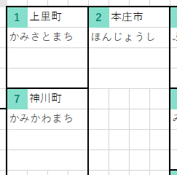
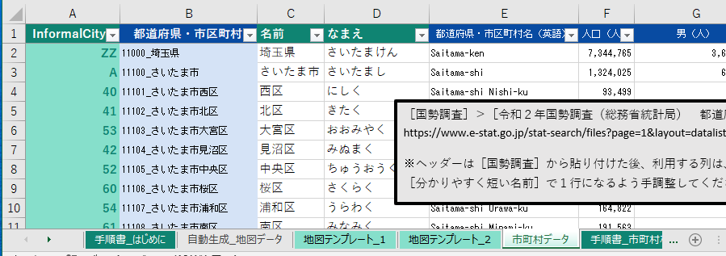

 |  |  | 👇 | 以下は市町村１つ分の凡例です。
 |  |  |  |  |  |  |  |  |  |  |  | ［市町村データ］ |  | ワークシートの列名を、
 |  |  |  |  |  |  |  |  |  |  |  | 👇 | 以下の凡例に入れてください。
 |  |  |  | よくわからないときは、このままにしてください。
 |  |  |  | 黄色い枠のサイズは固定です。
 |  |  |  |  |  |  |  |  |  | 転写先セル
R3.1.0 |  |  |  |  | 名前 |  |  |  |  | C3
 |  |  |  | なまえ

R3.2.0

 |  | 手順４

 |  |  | 👇 | 以下はヒートマップの色の凡例です。
 |  |  |  | 今回は使っていないので、このままにしてください。
 |  |  |  | 黄色い枠のサイズは固定です。
 |  |  |  | A | B | C | D | E | F | G | H |  | 転写先セル
R4.1.0 |  |  | 1 | No | 以上 |  |  | 背景色 |  | 前景色 |  |  | BX7
 |  |  | 2 | 1
 |  |  | 3 | 2 |  |  |  |  |  |  |  |  | 転写元の範囲
R4.2.0 |  |  | 4 | 3 |  |  |  |  |  |  |  |  | B1:F1
 |  |  | 5 | 4 |  |  |  |  |  |  |  |  | 左の黄色い枠の番地を使ってください。
 |  |  | 6 | 5
 |  |  | 7 | 6
 |  |  | 8 | 7
 |  |  | 9 | 8
 |  |  | 10 | 9
 |  |  | 11 | 10
 |  |  | 12 | 11
 |  |  | 13 | 12
 |  |  | 14 | 13
 |  |  | 15 | 14
 |  |  | 16 | 15
 |  |  | 17 | 16
 |  |  | 18 | 17
 |  |  | 19 | 18
 |  |  | 20 | 19
R4.3.0 |  |  | 21 | 20

 |  | 手順４

 |  |  | 👇 | 以下のボタンを押してください。

 |  |  |  |  | ワークシートが生成できたら完了です。

 | 以上
EOF

手順書_人口密度
 |  |  | C1.0 | C1.1.0 |  |  | C1.1.1.0 |  |  | C1.2.0 |  |  | C2.0 |  | C3.0 | EOL
 | 手順書 ＞ 人口

 |  | 手順１

 |  |  |  | 転写元になる［地図テンプレート］のワークシート名等を、
 |  |  | 👇 | 以下に入力してください。

 |  |  | ワークシート名 |  |  |  |  |  |  |  |  |  | 範囲
R1.1.0 |  |  | 地図テンプレート_1 |  |  |  |  |  |  |  |  |  | A1:CB40

 |  | 手順２

 |  |  |  |  | 地図の転写先を、
 |  |  |  | 👇 | 入力してください。

 |  |  |  | ワークシート名を間違えて上書きすると、このワークブックの機能を破損させてしまいかねますので慎重に確認してください。
 |  |  | ワークシート名 |  |  |  |  |  |  |  |  |  | 左上隅セル
R2.1.0 |  |  | 自動生成_人口密度 |  |  |  |  |  |  |  |  |  | A1

 |  | 手順３

 |  |  | 👇 | 以下は市町村１つ分の凡例です。
 |  |  |  |  |  |  |  |  |  |  |  | ［市町村データ］ |  | ワークシートの列名を、
 |  |  |  |  |  |  |  |  |  |  |  | 👇 | 以下の凡例に入れてください。
 |  |  |  | ヒートマップにするデータを１つ選んで太字にスタイル設定してください。
 |  |  |  | 黄色い枠のサイズは固定です。
 |  |  |  |  |  |  |  |  |  | 転写先セル
R3.1.0 |  |  |  |  | 名前 |  |  |  |  | C3
 |  |  |  | 人口密度（人/km2）
 |  |  |  | 人口（人）
R3.2.0 |  |  |  | 面積（km2）

 |  | 手順４

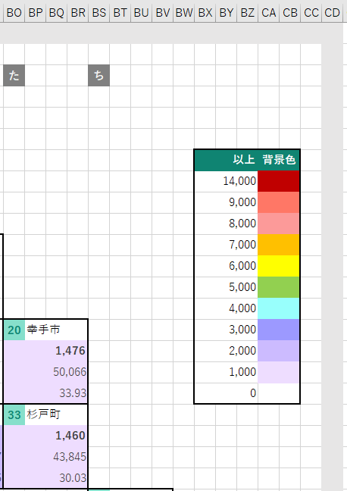

 |  |  |  |  | ヒートマップの色の凡例です。
 |  |  |  | 👇 | 以下に、［以上］列の数値と、［背景色］を設定してください。

 |  |  |  | 黄色い枠のサイズは固定です。
 |  |  |  | A | B | C | D | E | F | G | H |  | 転写先の左上隅セル
R4.1.0 |  |  | 1 | No | 以上 |  |  | 背景色 |  | 前景色 |  |  | BV7
 |  |  | 2 | 1 | 5,000
 |  |  | 3 | 2 | 2,500 |  |  |  |  |  |  |  | 転写元の範囲
R4.2.0 |  |  | 4 | 3 | 1,250 |  |  |  |  |  |  |  | B1:F12
 |  |  | 5 | 4 | 1,000 |  |  |  |  |  |  |  | 左の黄色い枠の番地を使ってください。
 |  |  | 6 | 5 | 750
 |  |  | 7 | 6 | 500
 |  |  | 8 | 7 | 250
 |  |  | 9 | 8 | 125
 |  |  | 10 | 9 | 100
 |  |  | 11 | 10 | 50
 |  |  | 12 | 11 | 0
 |  |  | 13 | 12
 |  |  | 14 | 13
 |  |  | 15 | 14
 |  |  | 16 | 15
 |  |  | 17 | 16
 |  |  | 18 | 17
 |  |  | 19 | 18
 |  |  | 20 | 19
R4.3.0 |  |  | 21 | 20

 |  | 手順４

 |  |  | 👇 | 以下のボタンを押してください。

 |  |  |  |  | ワークシートが生成できたら完了です。

 | 以上
EOF

